T型（単純梁）
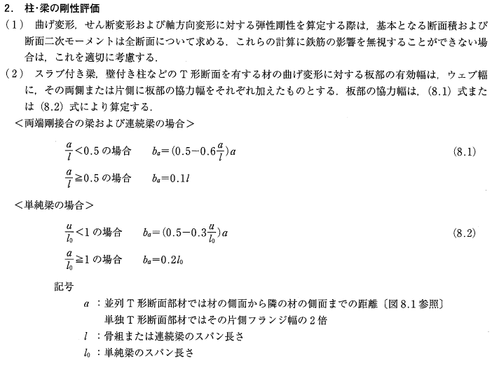
T型梁の剛性倍率（単純梁）

・梁 |  |  |  |  |  |  |  |  |  |  |  | 2026
 | B： | 500 |  | mm |  |  |  |  |  |  |  | 1526 |  | 500 |  | 0
 | D： | 800 |  | mm
 | l： | 8200 |  | mm
 | AA： | 400000 |  |  | mm2 |  |  | 800 | 180 |  |  | B |  | A |  | C | 180
 | IA： | 21333333333 |  |  | mm4
 |  |  |  |  |  |  |  |  | 620 |  |  |  |  |  |  |  | 620
・左スラブ
 | tB： | 180 |  | mm
 | a： | 4600 |  | mm
 | a/l： | 0.56097560976
 | baB： | 1526 |  | mm
 | AB： | 274654 |  |  | mm2
 | IB： | 53288059927 |  |  | mm4
 |  |  |  |  |  |  |  |  | B： | 梁幅 (mm)
・右スラブ |  |  |  |  |  |  |  |  | D： | 梁せい (mm)
 | tC： | 180 |  | mm |  |  |  |  | l： | スパン長さ (mm)
 | a： | 0 |  | mm |  |  |  |  | A： | 断面積 (mm2)
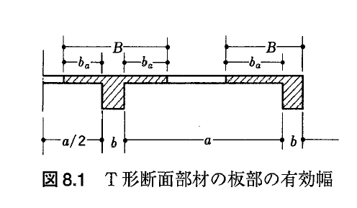
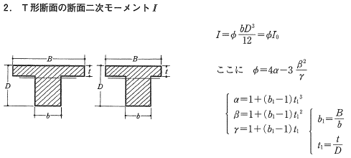
 | a/l： | 0 |  |  |  |  |  |  | I： | 断面2次モーメント (mm4)
 | baB： | 0 |  | mm |  |  |  |  | t： | スラブ厚 (mm)
 | AC： | 0 |  |  | mm2 |  |  |  | a： | 材の側面から隣の材の側面までの距離 (mm)
 | IC： | 0 |  |  | mm4 |  |  |  | ba： | 協力幅 (mm)

RC規準 付4より
 | b1= | 2026 |  | / | 500 |  | = | 4.05
 | t1= | 180 |  | / | 800 |  | = | 0.23

 | α= | 1 | + ( | 4.05 |  | - | 1 | ) x | 0.23 |  | ^3 | = | 1.03
 | β= | 1 | + ( | 4.05 |  | - | 1 | ) x | 0.23 |  | ^2 | = | 1.15
 | γ= | 1 | + ( | 4.05 |  | - | 1 | ) x | 0.23 |  |  | = | 1.69

・断面の剛性倍率
 | φ= | 4 | x | 1.03 |  | - | 3 | x | 1.15 |  | ^2 | / | 1.69 | = | 1.768
 | I= | 21333333333 |  |  | x | 1.77 |  | = | 3.772E+10 |  |  |  | mm4

